Hoja1
PRODUCCIONES DEKORARTE S.A.S.
NIT. 900,645,501-1
TEL 467 4072
Motivo: Salida de Bodega. Supervisor: Anthony Gonzalez .. Fecha: 02/Oct/2020. Responsable: Gonzalo Martinez.
No. | IMAGEN | DESCRIPCION | ESTADO | # | VALOR | ANOTACIONES
1 | 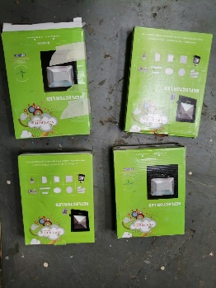 | Reflectores | Nuevos | 4 | - | Nuevos, en la caja.
2 | 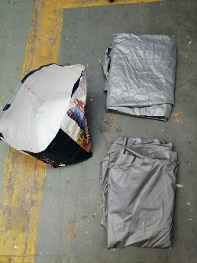 | Forros y Bolsa | Perfecto | 2-1 | - | -

